Head
PHP_Training
Ye Zaw Aung
reviewer => Phue Pwint Phway

tutorial-8
№ | レビュー日 | ステータス | 部分 | エラー タイプ | 箇所 | レビュー内容 | レビュー者 | 対応内容 | 対応日 | 対応者 | 備考
1 | 2021-10-22 | Open | Design | Improvement |  | time ya yin css lay tway pr write pay par | Phue Pwint Phway
3 | 2021-10-22 | Open | Other | Improvement |  | 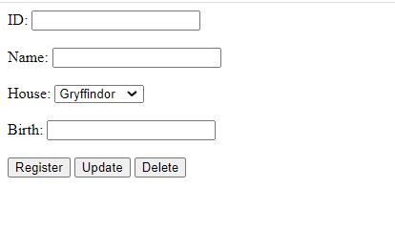 birth date ko date picker lay nae write pay pr | Phue Pwint Phway

tutorial-9
All Ok

tutorial-10
All Ok

